Modelo Exemplo
Cooperação no Turismo de Alter do Chão
Ano | 2020

Data | Nome | Serviço | Passageiros | Valor | Total | % | Crédito do Parceiro | Status | Crédito Selvagem | Serviço requisitado
2020-01-01 | Maria | Passeio Flona | 4.00 | R$ 250.00 | R$ 1,000.00 | 10.00% | R$ 100.00 | Feito
2020-01-02 | Pedro | Passeio Arapiuns | 10.00 | R$ 250.00 | R$ 2,500.00 | 10.00% | R$ 250.00 | Feito
2020-01-03 | Marcos | Passeio Jarí | 10.00 | R$ 300.00 | R$ 3,000.00 | 10.00% | R$ 300.00 | Feito
 |  |  |  |  | R$ - |  | R$ - |  | R$ 100.00 | Translado
 |  |  |  |  | R$ - |  | R$ - |  | R$ 100.00 | Comissão em dinheiro
 |  |  |  |  | R$ - |  | R$ - |  | R$ 100.00 | Passeio grátis
 |  |  |  |  | R$ - |  | R$ - |  | R$ -
 |  |  |  |  | R$ - |  | R$ -
 |  |  |  |  | R$ - |  | R$ -
 |  |  |  |  | R$ - |  | R$ -
 |  |  |  |  | R$ - |  | R$ -
 |  |  |  |  | R$ - |  | R$ -
 |  |  |  |  | R$ - |  | R$ -
 |  |  |  |  | R$ - |  | R$ -
 |  |  |  |  | R$ - |  | R$ -
 |  |  |  |  | R$ - |  | R$ -
 |  |  |  |  | R$ - |  | R$ -
 |  |  |  |  | R$ - |  | R$ -
 |  |  |  |  | R$ - |  | R$ -
 |  |  |  |  | R$ - |  | R$ -
 |  |  |  |  | R$ - |  | R$ -
Coparticipação |  |  |  |  | R$ - |  | R$ -
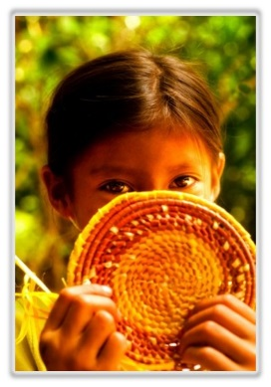
Privilégios do parceiro
1. 10% de comissão de cada cliente referido (Em Dinheiro)
2. Mini City Tour em Santarém na chegada OU na saída para o aeroporto.
3. Passeio Grátis "Pode ser para você, Familiares ou seus clientes" (*) e (**).
4. Translado Grátis "Para você ou seus clientes" em nossa "Pajero Mitsubishi 6 Px" (*)
5. Receptivo musical com 1 hora de Sax ao vivo para clientes (jantar, noivados, grupos) (*)

Participação ativa do parceiro
1. Indicar ao clientes que perguntam sobre passeios quando fazendo reservas
2. Indicar aos clientes quando no estabelecimento
3. Indicar a amigos e outras pousadas ou estabelecimentos.

Observações -
(*) Sujeito a Disponibilidade de vagas
(**) Participação em passeios já agendados
 |  |  |  |  |  |  | R$ 650.00 |  | R$ 300.00 |  | -R$ 350.00
 |  |  |  |  |  |  | Crédito do parceiro |  | Beneficios requisitados |  | Crédito/Débito Selvagem

